Scenario 1
Best Route
 |  | Distance Matrix (Km)
 | # | Name | DC | F1 | F2 | F3 | F4 | F5 | F6 | F7 | F8 | F9 | F10 | Name | # | Coordinate 1 | Coordinate 2 | # |  | Coordinate 1 | # |  | Coordinate 2
 | 1 | DC | 0.00 | 5.73 | 9.50 | 12.35 | 15.40 | 3.37 | 3.60 | 9.23 | 7.13 | 5.67 | 4.13 | DC | 1 | 41.18186 | -8.66340 | 1 | DC | 41.18186 | 1 | DC | -8.663400
 | 2 | F1 | 5.73 | 0.00 | 4.05 | 7.16 | 4.06 | 5.70 | 3.70 | 9.60 | 6.50 | 5.13 | 5.43 | F6 | 7 | 41.19157 | -8.65760 | 2 | F1 | 41.21560 | 2 | F1 | -8.675830
 | 3 | F2 | 9.50 | 4.05 | 0.00 | 5.30 | 3.40 | 5.70 | 7.50 | 14.33 | 9.16 | 8.26 | 5.25 | F7 | 8 | 41.19836 | -8.61148 | 3 | F2 | 41.22437 | 3 | F2 | -8.697880
 | 4 | F3 | 12.35 | 7.16 | 5.30 | 0.00 | 7.60 | 11.16 | 11.30 | 17.86 | 13.93 | 12.60 | 10.53 | F8 | 9 | 41.20246 | -8.63212 | 4 | F3 | 41.25228 | 4 | F3 | -8.705130
 | 5 | F4 | 15.40 | 4.06 | 3.40 | 7.60 | 0.00 | 3.56 | 5.26 | 12.23 | 8.76 | 7.33 | 3.05 | F9 | 10 | 41.20301 | -8.63988 | 5 | F4 | 41.19442 | 5 | F4 | -8.697330
 | 6 | F5 | 3.37 | 5.70 | 5.70 | 11.16 | 3.56 | 0.00 | 3.60 | 10.80 | 7.53 | 6.43 | 1.80 | F1 | 2 | 41.2156 | -8.67583 | 6 | F5 | 41.18651 | 6 | F5 | -8.679940
 | 7 | F6 | 3.60 | 3.70 | 7.50 | 11.30 | 5.26 | 3.60 | 0.00 | 6.53 | 4.63 | 4.63 | 3.96 | F3 | 4 | 41.25228 | -8.70513 | 7 | F6 | 41.19157 | 7 | F6 | -8.657600
 | 8 | F7 | 9.23 | 9.60 | 14.33 | 17.86 | 12.23 | 10.80 | 6.53 | 0.00 | 3.65 | 3.90 | 10.10 | F2 | 3 | 41.22437 | -8.69788 | 8 | F7 | 41.19836 | 8 | F7 | -8.611480
 | 9 | F8 | 7.13 | 6.50 | 9.16 | 13.93 | 8.76 | 7.53 | 4.63 | 3.65 | 0.00 | 1.26 | 8.16 | F4 | 5 | 41.19442 | -8.69733 | 9 | F8 | 41.20246 | 9 | F8 | -8.632120
 | 10 | F9 | 5.67 | 5.13 | 8.26 | 12.60 | 7.33 | 6.43 | 4.63 | 3.90 | 1.26 | 0.00 | 5.93 | F10 | 11 | 41.18928 | -8.68655 | 10 | F9 | 41.20301 | 10 | F9 | -8.639880
 | 11 | F10 | 4.13 | 5.43 | 5.25 | 10.53 | 3.05 | 1.80 | 3.96 | 10.10 | 8.16 | 5.93 | 0.00 | F5 | 6 | 41.18651 | -8.67994 | 11 | F10 | 41.18928 | 11 | F10 | -8.686550
 |  |  |  |  |  |  |  |  |  |  |  |  |  | DC | 1 | 41.18186 | -8.66340

 |  |  |  | Name | # | Distances | Stop |  | Forcing Final Point = Initial
 |  |  |  | DC | 1 | 3.60 | 1 |  |  | #
 |  |  |  | F6 | 7 | 6.53 | 2 |  | Final Stop | 1 | 1
 |  |  |  | F7 | 8 | 3.65 | 3
 |  |  |  | F8 | 9 | 1.26 | 4
 |  |  |  | F9 | 10 | 5.13 | 5
 |  |  |  | F1 | 2 | 7.16 | 6
 |  |  |  | F3 | 4 | 5.30 | 7
 |  |  |  | F2 | 3 | 3.40 | 8
 |  |  |  | F4 | 5 | 3.05 | 9
 |  |  |  | F10 | 11 | 1.80 | 10
 |  |  |  | F5 | 6 | 3.37 | 11
Defining the Final Stop by the # |  |  |  | DC | 1

Unit Price p/ km | 2.50 € |  |  | Total Distance (Min) |  | 44.25

Max Dist. Available | 65 |  |  | Total Cost (Min)/Day |  | 110.62 €

 |  |  |  | Total Cost (Min)/Month |  | 2,433.75 €
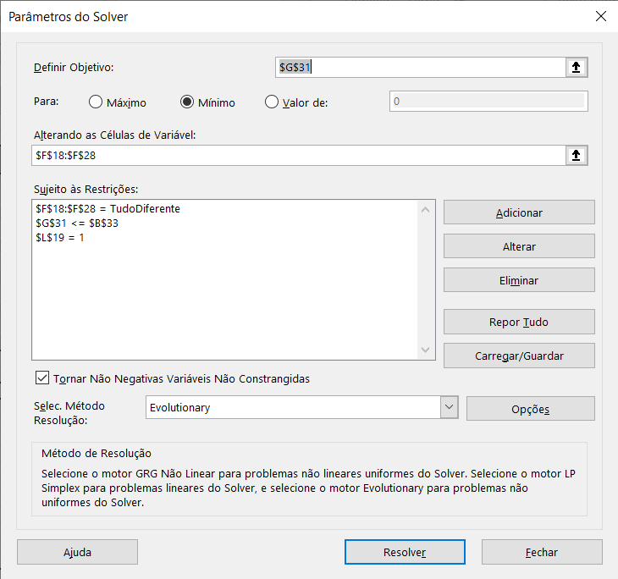
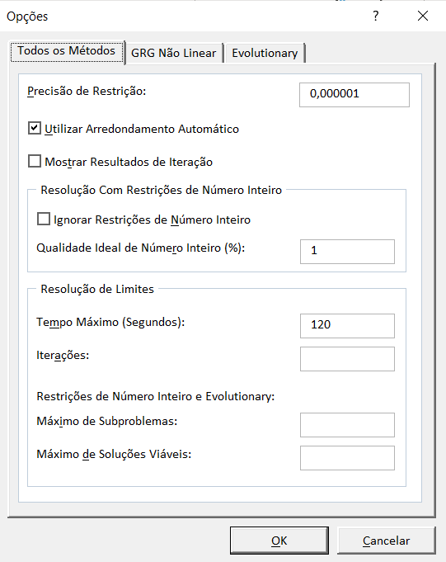
 |  |  |  | Total Cost (Min)/Year |  | 27,988.12 €

